Накладная-№3
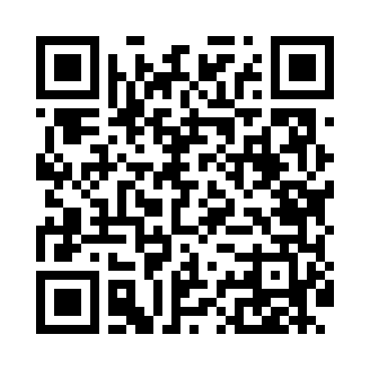
Номер товарно-транспортной накладной: |  |  | Торговый представитель: Amriyev Muhammad
Поставщик: Toshkent falcon fly 2 |  |  | Телефон торгового представителя: +998972880505
Дата отгрузки: 17.10.2025 |  |  | Контрагент: """" Klient
Дата консигнации: |  |  | Адрес:
Доставщик: |  |  | Телефон:
Телефон доставщика:
Время заказа: 17.10.2025 15:54:00
№ | Штрих-код | Название товаров (работ,услуг) | Количество | Количество в кейсе | Цена | Сумма
 |  |  | 124 |  |  | 206.3
1 | 6903811100010 | Нож маленький с пластиковой ручкой в ассорти fruit knife SV-74-84 /74-82 | 4 | 4 шт. | 0.80 | 3.20
2 | 6689200307474 | Металл қошиқ DB-7-47 | 10 | 10 шт. | 1.30 | 13
3 | 2017185428633 | Вилка ресторан калта cocha HS-95-22 | 10 | 10 шт. | 1.10 | 11
4 | 3567802835126 | Пластмассовый столовый поднос, LB1002, 30×20 см, XP-35-12 | 20 | 20 шт. | 0.90 | 18
5 | 3567802835072 | Пластмассовый столовый поднос, JB-06, 32.5×19 см, XP-35-7 | 20 | 20 шт. | 0.70 | 14
6 | 3567802835133 | Пластмассовый столовый поднос, JB692, 32.5×23 см, XP-35-13 | 5 | 5 шт. | 1.20 | 6
7 | 6920250671055 | Пластмас салатница 31165 16.5x12.5x4 см DB-67 -105 | 10 | 10 шт. | 1.40 | 14
8 | 6920250671062 | Пластиковый салатница 74007 DB-67-106 | 10 | 10 шт. | 2.20 | 22
9 | 6905385390064 | Пластиковая салатница MX23-10.3, 26.5×15 см, XP-39-6 | 10 | 10 шт. | 3 | 30
10 | 6920250671154 | Пластмас ликоб 36007 27x21x3 см DB-67-115 | 10 | 10 шт. | 2 | 20
11 | 6920250671079 | Пластмас ликоб 33085 21x21x4 см DB-67-107 | 10 | 10 шт. | 2.90 | 29
12 | 2334562283570 | Сита металлическая DB-3-57 | 1 | 1 шт. | 4.10 | 4.10
13 | 6916260109084 | Стеклянная Стакан с ножкой HT79049 DB-109-8 | 4 | 4 шт. | 5.50 | 22
Итого: 206.3$|->UZS: 2,578,750.00

